Hoja1
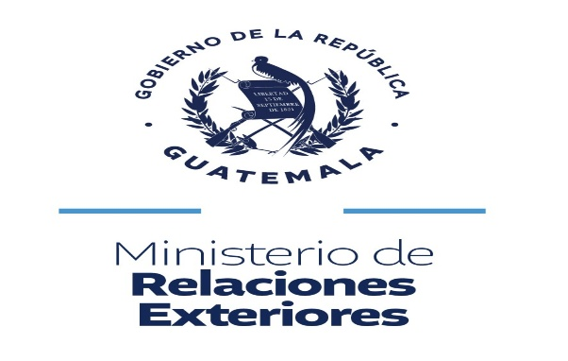

PAIS | ALERTAS ALBA KENETH DESACTIVADAS 2026
 | ENE | FEB | MAR | ABR | MAY | JUN | JUL | AGO | SEP | OCT | NOV | DIC | TOTAL
ESTADOS UNIDOS | 6 | 6 | 1 | 0 | 1 | 1 |  |  |  |  |  |  | 15
MEXICO | 1 | 1 | 2 | 3 | 0 | 0 |  |  |  |  |  |  | 7
EL SALVADOR | 0 | 0 | 0 | 0 | 0 | 0 |  |  |  |  |  |  | 0
HONDURAS | 0 | 0 | 0 | 1 | 0 | 0 |  |  |  |  |  |  | 1
BELICE | 0 | 0 | 0 | 0 | 0 | 0 |  |  |  |  |  |  | 0
NICARAGUA | 0 | 0 | 0 | 0 | 0 | 0 |  |  |  |  |  |  | 0
COSTA RICA | 0 | 0 | 0 | 0 | 0 | 0 |  |  |  |  |  |  | 0
VARIOS | 0 | 0 | 0 | 0 | 0 | 0 |  |  |  |  |  |  | 0
TOTAL | 7 | 7 | 3 | 4 | 1 | 1 |  | 0 | 0 | 0 | 0 | 0 | 23

